对账发票申请-0410
万荣盛对账单-Recall
客户 | 下单时间 | 客户联系人 | 单据编号 | 客户PO号 | 睿颢合同号 | 客户款号 | 使用于 | 品名 | 数量(片） | 单价(RMB) | 金额(RMB) | 备注1 | 备注2
万荣盛 DELUXE CASTLE INTERNATIONAL LTD | 2026-01-08 | rea | S26010551 | 21616 | RWRSZH046 福建安溪尚卿华星工艺品有限公司 | 4266/715/733/99 |  | 9标RFID吊牌45*61mm ZHHTR25003 | 2600 | 0.52 | 1352
 |  |  |  |  |  |  |  | HEMP16cm两股加蜡麻绳 ZHLOP24021 | 2600 | 0.1 | 260
TOTAL1 |  |  |  |  |  |  |  |  | 5200 |  | 1612

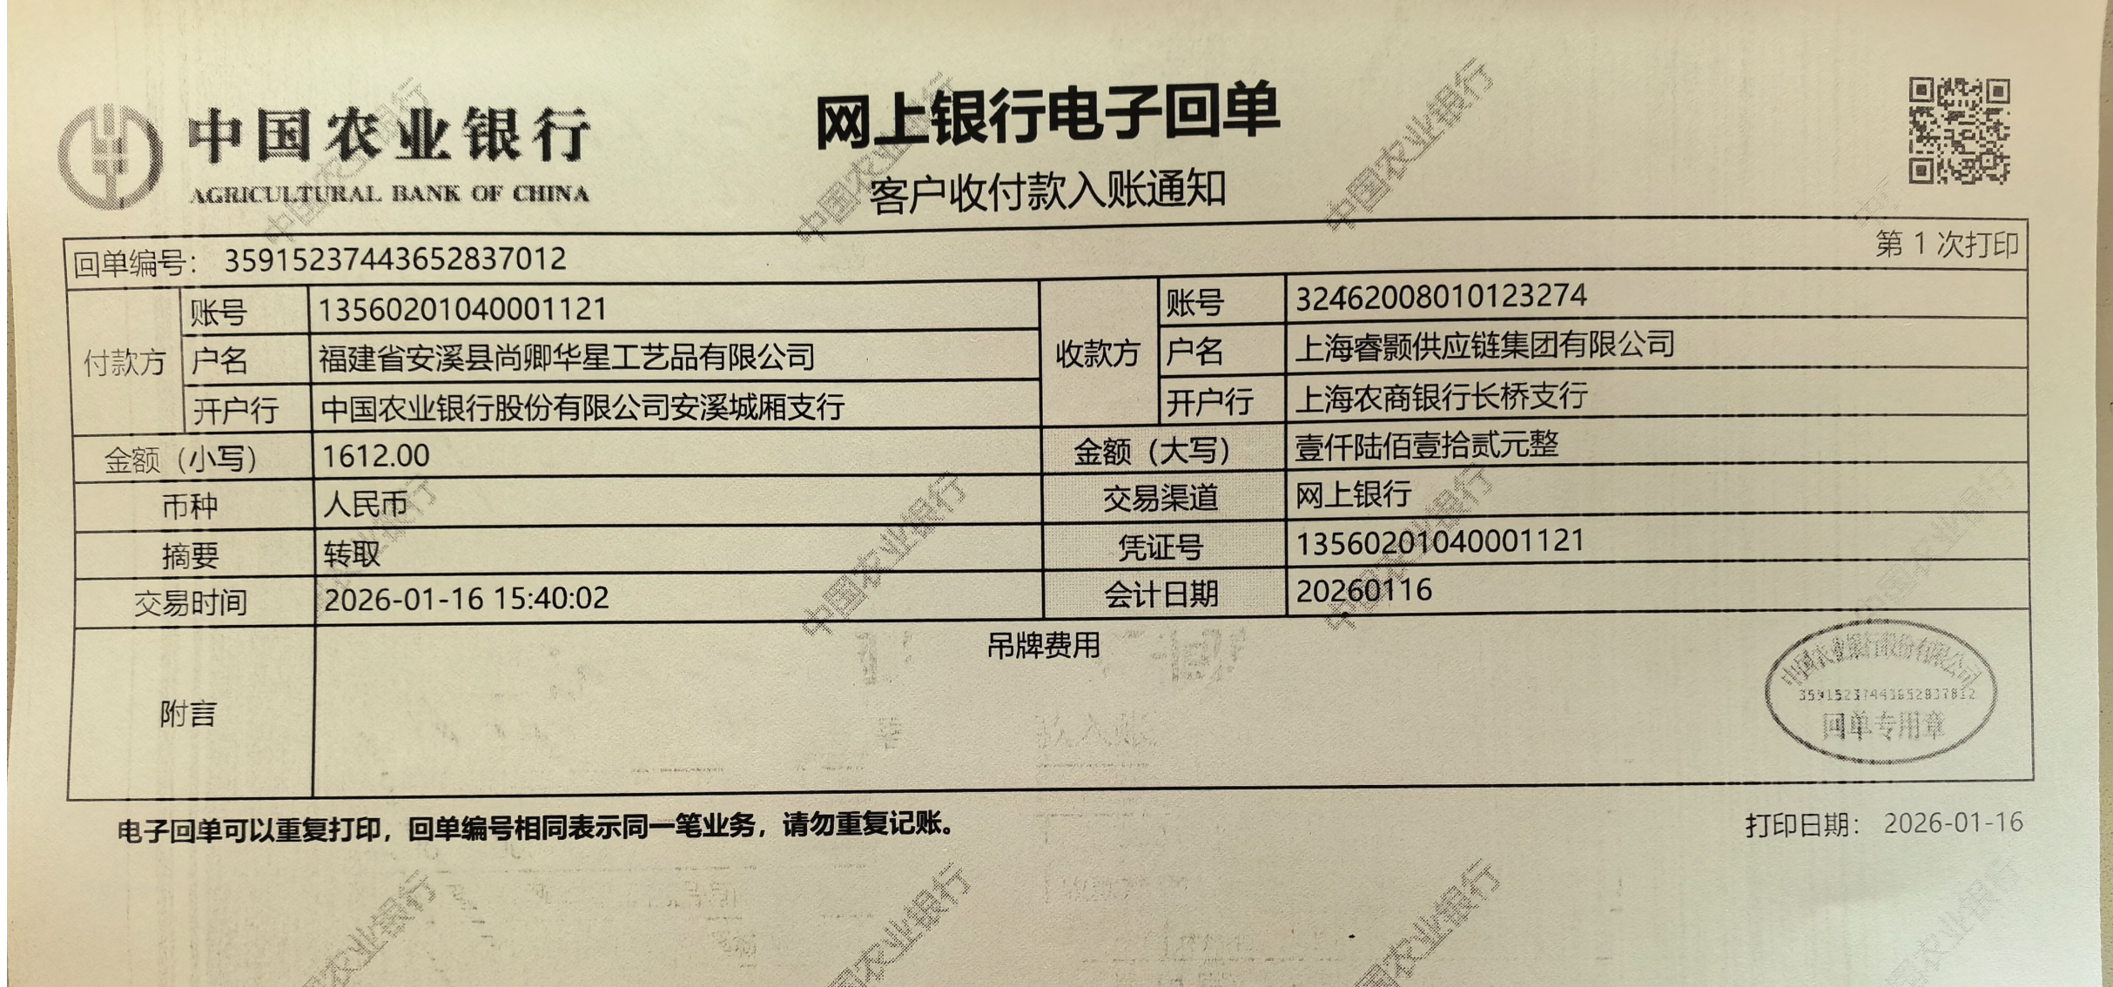
发票通知单
编号 （发票张数） | 申请日期 | 客户 | 开票抬头 （请填写全名） | 货物或应 税劳名称（比如吊粒，吊牌等，大致写一下就可以） | 规格型号 （如果不需要注明的请写“无”） | 单位 | 数量 | 金额 （一张发票的总金额） | 备注
1 |  | 万荣盛 | 福建安溪尚卿华星工艺品有限公司 | 贴纸 | 无 | pcs | 5200 | ￥1,612.00

